상품제안서
국산 리유저블 텀블러 500ml | 상품코드: S12185

 |  |  |  |  |  |  | 02-713-8555 | www.synergygift.co.kr
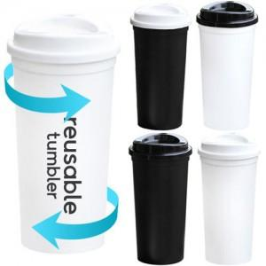 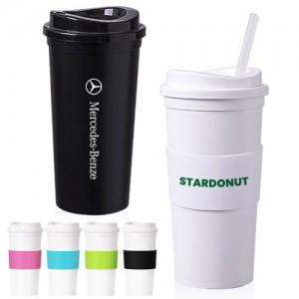

【상세/제작정보】 | <p>※ 배송비별도&nbsp;1박스 50개 (5,000원)</p>

【인쇄/포장옵션】 | 실크 / 포장지포장

【공급단가】 | 수량 | 200~ | 500~ | 1,000~ | 3,000~ | 5,000~
*VAT별도 | 단가 | 1,620원 | 1,560원 | 1,500원 | 1,440원 | 1,400원

【상품 URL】 | https://synergygift.co.kr:443/src/goods_detail.php?gdno=18616

